Spring 1
Sprint 1
 | MSSV | Tên | Task | Status | Issue
 | 1412180 | Nguyễn Thái Hoàng | Tạo giao diện và xử lý sự kiện cho màn hình vào game | 100%
 | 1412168 | Võ Thanh Hiếu | Thiết kế background cho màn hình và hình ảnh cho các nút | 100%
 | 1412175 | Trần Hiệp | Tìm kiếm các thiết bị khác thông qua bluetooth | 40% | Thi giữa kỳ
 | 1512051 | Nguyễn Quốc Cường | Thiết kế giao diện cho game play | 40% | Thi giữa kỳ
 | 1712414 | Nguyễn Đình Hân | Nghiên cứu về giao diện và game object | 15%

 | Do tuần vừa rồi mọi người kẹt thi giữa kỳ nên chỉ mới thực hiện được 1 screen:
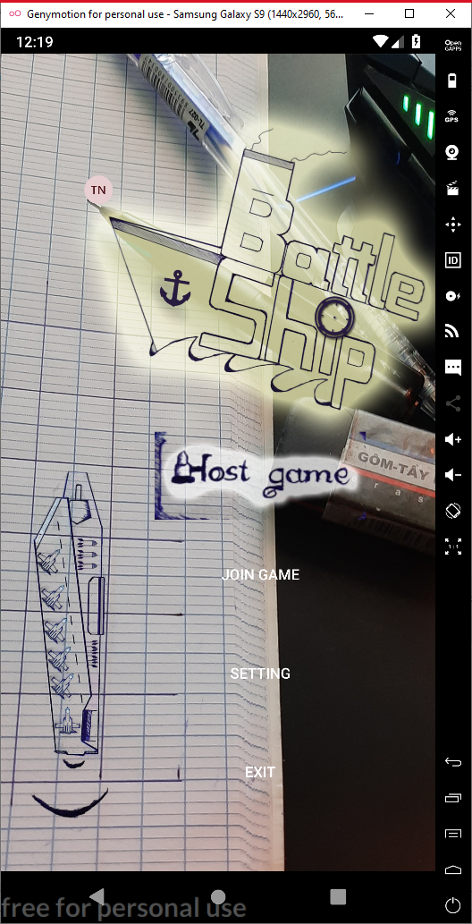

 |  |  |  | Màn hình bắt đầu game được design và thực hiện background động, ngoài ra đã triển khai được multilanguage cho game

Spring 2
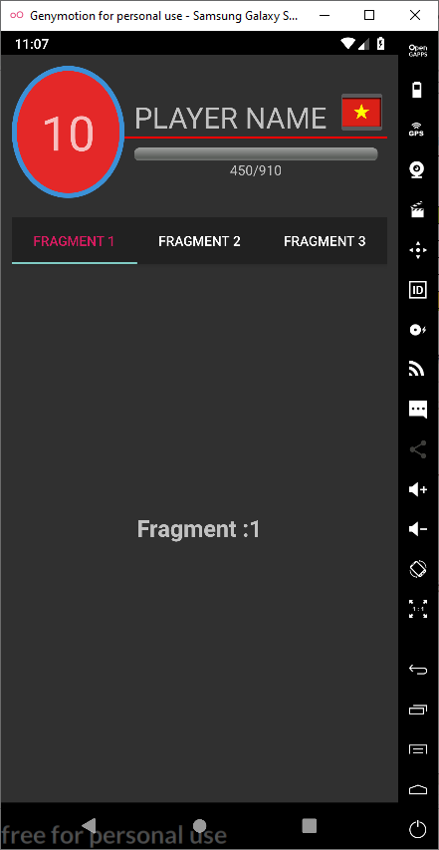
Sprint 2
 | MSSV | Tên | Task | Status | Issue
 | 1412180 | Nguyễn Thái Hoàng | Xử lý giao diện profile | 50%
 | 1412168 | Võ Thanh Hiếu | Thiết kế giao diện profile và các item | 50%
 | 1412175 | Trần Hiệp | Tìm kiếm các thiết bị khác thông qua bluetooth | 50% | Chụp hình cưới
 | 1512051 | Nguyễn Quốc Cường | Thiết kế giao diện cho game play | 50%
 | 1712414 | Nguyễn Đình Hân | Nghiên cứu về giao diện và game object | 50%

 | Do màn hình profile cũng có khá nhiều thứ và công nghệ để áp dụng nên em chỉ mới làm được 50%

